Sheet1
y_true | y_pred_prob | smiles | Molecule
1 | 0.7501 | COC(=O)[C@@H]1C[C@H](OC(=O)c2ccsc2)C(=O)[C@H]2[C@@]1(C)CC[C@H]1C(=O)O[C@H](c3ccoc3)C[C@]21C | 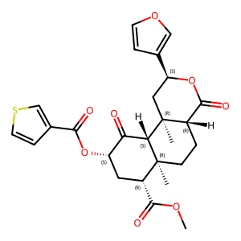
0 | 0.2511 | COC(=O)[C@@H]1C[C@H](NC(C)=O)C(=O)[C@H]2[C@@]1(C)CC[C@H]1C(=O)O[C@H](c3ccoc3)C[C@]21C | 